2019_data
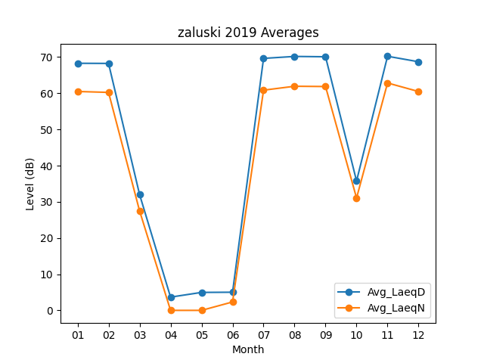
Month | Avg_LaeqD | Avg_LaeqN
01 | 68.280645161 | 60.490322581
02 | 68.242857143 | 60.235714286
03 | 32.038709677 | 27.516129032
04 | 3.66 | 0
05 | 4.964516129 | 0
06 | 5.0133333333 | 2.3233333333
07 | 69.635483871 | 60.851612903
08 | 70.174193548 | 61.932258065
09 | 70.08 | 61.856666667
10 | 35.75483871 | 31.048387097
11 | 70.22 | 62.84
12 | 68.703225806 | 60.477419355

